Easy X07 - NL
 |  |  |  |  |  | Bestelformulier: |  |  | Easy X07 |  |  |  | Design

 |  |  |  |  |  | Maatopname door klant

 | Datum |  | ____/____/______ |  |  |  |  |  | Klant
 |  |  |  |  |  |  |  |  |  |  | ____________________________________
 | Medewerker |  |  |  |  |  |  |  | Installatiebedrijf
 |  |  | ____________________________________ |  |  |  |  |  |  |  | ____________________________________

 | Ordernummer |  | ____________________________________ |  |  |  |  |  | Ref. installatiebedrijf |  | ____________________________________

 | U wenst de productie te starten zonder maatopname door onze diensten? Geen probleem! Bezorg ons onderstaand formulier volledig ingevuld en getekend terug.

! | = verplicht in te vullen

 | Links |  |  |  |  |  | Bovenaanzicht - Links |  |  |  | Rechts
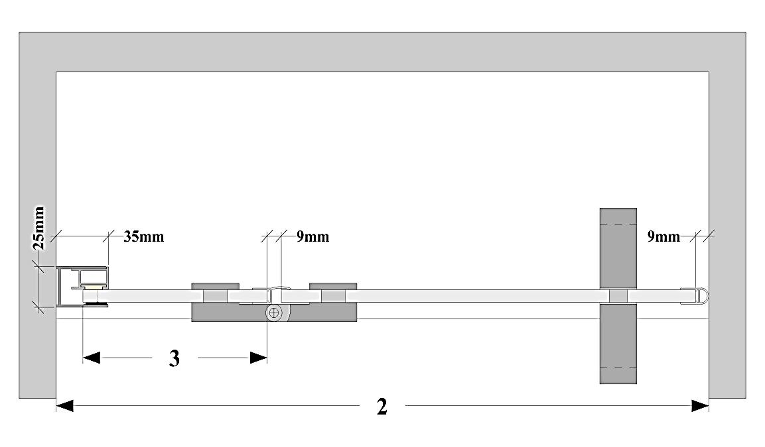

 | ! Bematingen |  |  |  |  | ! Glassoorten |  |  |  | ! Glasbewerkingen

 | Hoogte (1) |  |  |  | mm | Standaard |  | 101 Transparant |  |  | Standaard | Geen

 |  |  |  |  |  |  |  | 130 Timeless® |  |  | Meerprijs 20 % | 109 Aquaclean

 | Breedte (2) |  |  |  | mm | Meerprijs 20% |  | 102 Opal mat |  |  | Meerprijs 35% | 110 Zone intime

 |  |  |  |  |  |  |  | 104 Extra transparant |  |  |  | 111 Zone à la carte

 | Breedte (3) |  |  |  | mm |  |  | 105 Bronze

 |  |  |  |  |  |  |  | 106 Gris

 |  |  |  |  |  |  |  | 107 Green |  |  | Meerprijs 50% | 127 Laser à la carte

 |  |  |  |  |  |  |  | 108 Blue |  |  |  | -> designs op www.aquaconcept.eu

 |  |  |  |  |  |  |  | 114 Crepi

 |  |  |  |  |  |  |  | 118 Black

 |  |  |  |  |  | Meerprijs 35% |  | 119 Opal white

 |  |  |  |  |  |  |  | 120 Opal black

 |  |  |  |  |  |  |  | 125 Opal bronze

 |  |  |  |  |  |  |  | 126 Opal gris

 |  |  |  |  |  | Meerprijs 50% |  | 121 Mirror

 | ! Positie |  |  |  |  | Info

 | Links |  |  |  |  | * | Regelbaarheid in het muurprofiel = 20 mm (- 10 mm / +10 mm)

 | Rechts |  |  |  |  | * | Bevestigingsonderdelen: blinkend

 |  |  |  |  |  | * | Maatopname door Aquaconcept mogelijk mits meerprijs

 |  |  |  |  |  | * | Montage door Aquaconcept mogelijk mits meerprijs

 |  |  |  |  |  |  |  |  | Te volgen richtlijnen:
 |  |  |  |  |  |  |  |  | * Geef steeds de maten op NADAT de wanden betegeld zijn.

 |  |  |  |  |  |  |  |  | * Enkel geschikt voor montage tussen loodrechte en haakse wanden.

 |  |  |  |  |  |  |  |  | * Afmetingen vermeld op het bestelformulier zijn bindend, retour is niet mogelijk,

 | Artikelnummer |  |  |  |  |  |  |  | * Indien dit document niet volledig is ingevuld, wordt het artikel niet besteld.

! | Naam ondertekenaar |  |  | Handtekening |  |  |  |  | De ondertekenaar verklaart dat de informatie vermeld op dit formulier correct is, rekening houdend met bovenstaande richtlijnen, en draagt hiervoor de verantwoordelijkheid.

 | Datum | _____/_____/_____
! |  |  |  |  |  |  |  |  | Info: www.aquaconcept.eu e-mail: info@aquaconcept.eu tel.: +32 (0)3 296 03 03

 | Gelieve dit formulier terug te bezorgen via e-mail: sales@aquaconcept.eu of fax +32 (0)3 296 03 02

Easy X07 - FR
 |  |  |  |  |  | Formulaire de commande : |  |  |  | Easy X07 |  |  |  | Design

 |  |  |  |  |  | Prise de mesures par le client

 | Date |  | ____/____/______ |  |  |  |  |  | Client
 |  |  |  |  |  |  |  |  |  |  |  | ____________________________________
 | Employé |  |  |  |  |  |  |  | Installateur
 |  |  | ____________________________________ |  |  |  |  |  |  |  |  | ____________________________________

 | Numéro d'ordre |  | ____________________________________ |  |  |  |  |  | Réf. installateur |  |  | ____________________________________

 | Vous souhaitez de commencer la production sans prise de mesures par nos soins ? Pas de problème ! Veuillez nous renvoyer ce formulaire complètement rempli et signé pour accord.

! | = obligatoire de remplir

 | Gauche |  |  |  |  |  | Vue de dessus - Gauche |  |  |  |  | Droite



 | ! Mesures |  |  |  |  | ! Vitrages |  |  |  |  | ! Traitements du verre

 | Hauteur (1) |  |  |  | mm | Standard |  | 101 Transparent |  |  |  | Standard | Aucun

 |  |  |  |  |  |  |  | 130 Timeless® |  |  |  | Supplément 20 % | 109 Aquaclean

 | Largeur (2) |  |  |  | mm | Supplément 20% |  | 102 Opal mat |  |  |  | Supplément 35% | 110 Zone intime

 |  |  |  |  |  |  |  | 104 Extra transparent |  |  |  |  | 111 Zone à la carte

 | Largeur (3) |  |  |  | mm |  |  | 105 Bronze

 |  |  |  |  |  |  |  | 106 Gris

 |  |  |  |  |  |  |  | 107 Green

 |  |  |  |  |  |  |  | 108 Blue

 |  |  |  |  |  |  |  | 114 Crepi

 |  |  |  |  |  |  |  | 118 Black

 |  |  |  |  |  | Supplément 35% |  | 119 Opal white

 |  |  |  |  |  |  |  | 120 Opal black

 |  |  |  |  |  |  |  | 125 Opal bronze

 |  |  |  |  |  |  |  | 126 Opal gris

 |  |  |  |  |  | Supplément 50% |  | 121 Mirror

 | ! Position |  |  |  |  | Info

 | Gauche |  |  |  |  | * | Réglabilité dans le profilé mural = 20 mm (-10 mm / + 10 mm)

 | Droite |  |  |  |  | * | Pièces de fixation : brillantes

 |  |  |  |  |  | * | Prise de mesures par Aquaconcept possible moyennant un supplément

 |  |  |  |  |  | * | Montage par Aquaconcept possible moyennant un supplément

 |  |  |  |  |  |  |  |  | Directives à suivre :
 |  |  |  |  |  |  |  |  | * Donnez toujours les mesures prises APRES avoir carrelé les murs.

 |  |  |  |  |  |  |  |  | * Uniquement pour montage entre des murs perpendiculaires.

 |  |  |  |  |  |  |  |  | * Les mesures sur ce formulaire sont contraignantes, un retour n'est pas possible.

 | Numéro d'article |  |  |  |  |  |  |  | * Si ce document n'a pas été rempli complètement, l'article ne sera pas commandé.

! | Nom signataire |  |  | Signature |  |  |  |  | Le signataire déclare que l'information mentionnée sur ce formulaire est correcte, en tenant compte des directives ci-dessus, et qu'il en est responsable.

 | Date | _____/_____/_____
! |  |  |  |  |  |  |  |  | Info : www.aquaconcept.eu mail : info@aquaconcept.eu tel. : +32 (0)3 296 03 03

 | Veuillez renvoyer ce formulaire par mail : sales@aquaconcept.eu ou par fax +32 (0)3 296 03 02

